Guide d'utilisation
Utilisation du Registre des problèmes et des risques
Assurez-vous que les macros sont activées pour le bon fonctionnement du template.

I. Exploitation du fichier
1. Commencez par remplir la feuille "Registre des risques" comme suit :
ID : | Cette cellule est renseignée automatiquement en incrémentant le ID
Nature: | Choisissez la nature du risque à partir de la liste déroulante.
Description: | Mettez une description du risque.
Gravité: | Choisissez le niveau d'impact du risque sur le projet à partir de la liste déroulante (catastrophique, grave, majeur ou mineur).
Probabilité: | Choisissez le niveau de probabilité d'occurence du risque à partir de la liste déroulante (Très probable, Improbable,Probable ou Peu probable).
 | Notez que chaque organisation doit définir la signification de chaque niveau de probabilité et de gravité (Ex: Impact grave = Serveur "Alpha" est hors production pendant 4 heures). Pour ce template nous avons expliqué ces niveaux dans la feuille "Echelles" que vous pouvez personnaliser.
Criticité: | La criticité est calculée automatiquement : criticité = Gravité X Probabilité. Ci-après les 3 niveaux dont elle se compose : Criticité <=2 (modérée) ; 2<criticité<8 (Critique) ; criticité >=8 (Très critique) Dans ce modèle, nous avons choisi les seuils de criticité ci-haut. Ces seuils doivent être déterminés par chaque organisation en se basant sur son appétit au risque. Selon la criticité, les 3 colonnes (E,F, et G) sont coloriées comme suit:
 | Modérée
 | Critique
 | Très critique

Conséquence si avéré: | Choisissez sur quel élément le risque peut-il avoir un impact. Dans ce modèle, nous avons paramétré 4 éléments : Délais, budget, qualité ou contenu.
Tendance: | Choisissez les tendances d'évolution du risque. Dans ce modèle 3 niveaux sont possibles: Hausse, baisse ou stable.
Responsable: | Choisissez le responsable de ce risque. C'est la personne chargée de surveiller le risque et prendre des actions le cas échéant.
Actions préventives: | Dressez la liste des actions à entreprendre pour prévenir l'occurrence du risque.
Actions correctives: | Dressez la liste des actions à entreprendre en cas d'occurrence du risque.

2. Rendez-vous dans la feuille "Registre des problèmes " (Un problème est un évenement avéré, contrairement à un risque. Un risque peut se transformer en problème)
Remplir les colonnes suivantes:
ID : | Cette cellule est renseignée automatiquement en incrémentant le ID
Description du problème: | Décrivez l'étendue du problème ayant surgi en cours de route
Sommaire d'impact (gravité): | Décrivez sommairement l'impact du problème sur le problème
Autres éléments d'identifications: | Renseignez les données relatives à l'identification du problème : date identifiée, déclaré par, etc
Eléments de résolution du problème: | Renseignez les données relatives à la résolution du problème : responsable, statut de traitement, actions correctives

3. Rendez-vous dans la feuille "Matrice"
En fonction dela gravité et de la probabilité du risque, son ID est automatiquement renseigné dans le bon endroit sur la matrice des risques.
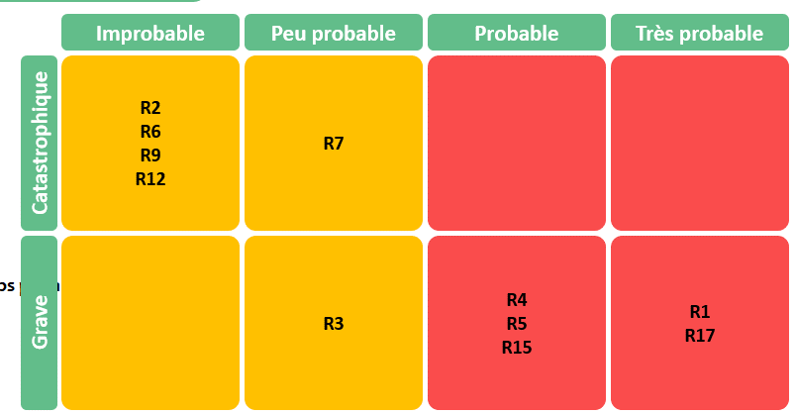

Sur la légende, l'ID du risque ainsi que sa description sont automatiquement repris, afin de vous faciliter la reconnaissance des risques.

Sachez que les couleurs sur la matrice sont automatiquement changées selon les seuils de criticité.

II. Personnalisation du fichier
Feuille "registre des risques"
Pour ajouter une ligne à la fin du tableau, il suffit de double cliquer dans la case appartenant à la colonne ID

Feuille "Paramétrage"
Déverouiller la feuille à l'aide du mot de passe fourni
Si vous souhaitez modifier un élément dans le paramètrage, il faut utiliser le mot de passe fourni, comme montré dans la capture ci-après.

Ajout, suppression, ou modification d'un élément
Toute modification est possible depuis la feuille "Paramétrage".
Pour ajouter un nouvel élément, il suffit de taper le nouveau libellé juste en dessous de la dernière ligne, comme montré dans la capture ci-dessous :
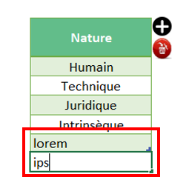

Vous pouvez ajouter un élément entre les lignes en procédant comme suit :
* Sélectionner le champ au dessus duquel vous souhaitez ajouter une ligne, puis cliquez sur le bouton "Plus" ensuite "Oui", comme montré dans la capture ci-dessous :

Pour supprimer une ligne. Procédez comme suit :
* Il suffit de sélectionner la cellule à supprimer. Ensuite cliquez sur le bouton de suppression en rouge, comme montré dans la capture ci-dessous :
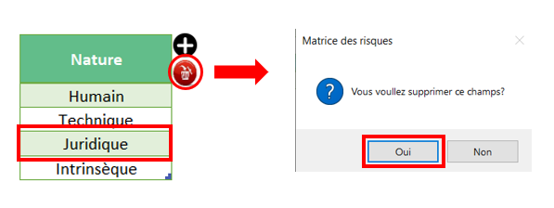

Pour simplement changer un libellé, il suffit de remplacer le libellé existant par le nouveau

Paramétrage de la Matrice
La Matrice est actuellement en 4X4. Vous pouvez changer ses dimensions en ajoutant un critère de gravité ou de probabilité ainsi que son poids. Attention : En conséquence, pensez à mettre à jour le seuil de criticité. La Matrice prend une forme différente selon votre choix (4X5, 6X6, etc..), comme dans l'exemple ci-dessous :
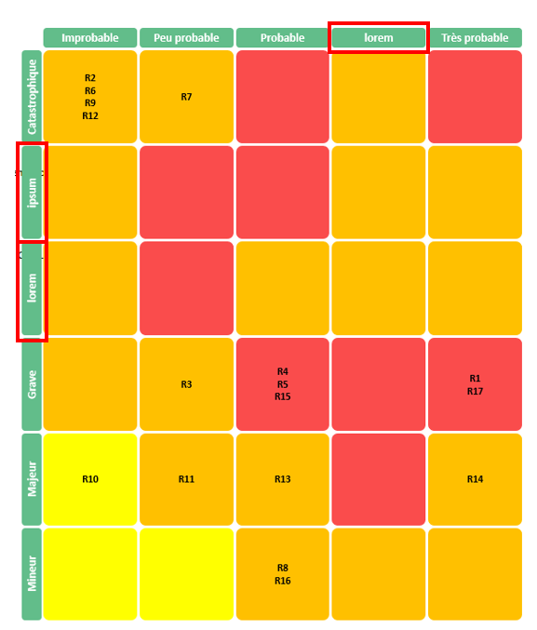

Paramétrage de la criticité
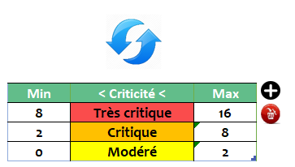

Vous devez définir le seuil de criticité si vous souhaitez le changer
L'ajout fonctionne de la même manière décrite plus haut.
Une fois votre modification faite, pensez à cliquer sur le signe de mise à jour en bleur au dessus du tableau, pour que votre mise à jour prenne effet

Ajout d'une colonne dans la feuille "registre des risques"
Si vous ajoutez une colonne, vous décalez les autres colonnes qui suivent un certain ordre. De ce fait, il faudra mettre à jour les numéros d'ordre des colonnes sur le paramétrage pour un meilleur fonctionnement de la macro. Voici à quoi cela ressemble :
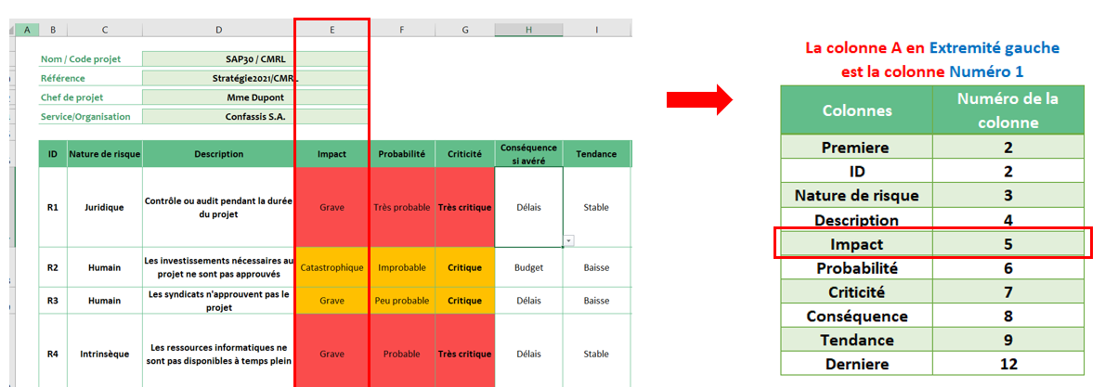
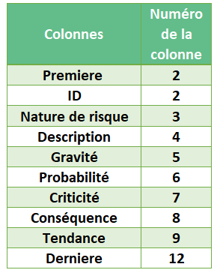

Ici vous remarquez que la colonne "Gravité" (colonne E) est la 5ème colonne à gauche. Ainsi si vous ajoutez une colonne, il faut aller directement dans la feuille "paramètres" - avant même d'ouvrir la feuille "matrice" - pour ajuster l'ordre des autres colonnes mentionnées sur le tableau intitulé "Paramètrage du tableau de la feuille Registre". Ainsi, si vous ajoutez une colonne à la droite de la colonne E (Gravité), la colonne "Probabilité" prendra le chiffre 7 dans les paramètres au lieu de 6 puisqu'il y'a eu un décalage d'une colonne. Et ainsi de suite.

Registre des risques
Registre des risques

Nom / Code projet |  | SAP30 / CMRL |  |  |  |  |  |  | Date de création | 2022-05-01

Référence |  | Stratégie2022 / CMRL |  |  |  |  |  |  | Date de la version | 2022-05-03

Chef de projet |  | Chantal Dupont |  |  |  |  |  |  | Numéro de version | V1.1

Service/Organisation |  | Confassis S.A.

ID | Nature de risque | Description | Gravité | Probabilité | Criticité | Conséquence si avéré | Tendance | Responsable | Actions préventives | Actions correctrices
R1 | Juridique | Contrôle ou audit pendant la durée du projet | Catastrophique | Très probable | Très critique | Délais | Stable | Jacques Meunier | Contact avec notre cabinet d'audit afin d'expliquer la situation et les implications d'un contrôle inopiné. Développement d'un plan de contingence qui sera activé par le comité de direction. | Comité de Direction exceptionnel pendant lequel le plan de contingence sera expliqué et discuté. Impacts connus aujourd'hui: coûts et délais car le projet sera retardé avec certitude.
R2 | Humain | Les investissements nécessaires au projet ne sont pas approuvés | Mineur | Peu probable | Modéré | Budget | Baisse | Chantal Dupont | Approbation de l'étude d'opportunité ainsi que de la charte projet. | Comité de direction exceptionnel et communication des conséquences pour la société.
R3 | Humain | Les syndicats n'approuvent pas le projet | Grave | Peu probable | Critique | Délais | Baisse | Responsable du changement | Communication détaillée, transparente et ciblée. | Négociation avec les syndicats et explications détaillées
R4 | Intrinsèque | Les ressources informatiques ne sont pas disponibles à temps plein | Majeur | Probable | Critique | Délais | Stable | Chantal Dupont | Implication de Daniel Château, DI ans toutes les étapes du projet, y inclus approbation de la charte. Disponibilité des ressources assignées vérifiée en permanence par la chef de projet. | Chantal Dupont en contact direct avec le DI afin d'évaluer les conséquences et appliquer des actions correctives.
R5 | Humain | Les ressources locales (responsable du changement, responsable de l’intégration) ne sont pas disponibles à temps plein | Grave | Probable | Très critique | Délais | Stable | Jacques Meunier | Cette disponibilité est sous la responsabilité du responsable de l'intégration et du responsable du changement. Les ressources ont déjà été approuvées par les responsables de départements CMRL. | Le problème sera soulevé lors du prochain comité de direction s'il n'est pas réglé entretemps.
R6 | Intrinsèque | Le sponsor n'est disponible et ne supporte pas le projet | Catastrophique | Improbable | Critique | Délais | Baisse | Chantal Dupont | Implication du Sponsor dans toutes les étapes du projet. Sensibilisation (formation) à l'importance du rôle pour le succès de l'initiative. | Le problème sera soulevé lors du prochain comité de direction s'il n'est pas réglé entretemps.
R7 | Intrinsèque | Le nouveau système n'est pas disponible avant la clôture de fin d’année | Catastrophique | Peu probable | Critique | Délais | Stable | Chantal Dupont | L'avancement du projet sera contrôlé chaque semaine afin d'éviter ce risque. Il est essentiel qu'un plan de correction soit disponible lorsque la probabilité augmente. | Contacter notre cabinet d'audit (PwC) et informer le comité de direction. Mise en place du plan de contingence préparé lors des actions préventives.
R8 | Humain | Les contrats des anciens systèmes ne sont pas annulés au 1er janvier 2022 | Mineur | Probable | Critique | Budget | Stable | Chantal Dupont | Une action sera ajoutée au plan du projet lors de la phase de test finale afin de vérifier que cette éventualité ne se produise. | Ce risque est un risque financier. Il ne devrait avoir aucune répercutions sur le projet. Il est toutefois utile, pour le respect du retour sur investissements, que ce point soit vérifié régulièrement.
R9 | Technique | Les serveurs du siège ne peuvent pas supporter la charge additionnelle | Catastrophique | Improbable | Critique | Délais | Baisse | Chantal Dupont | Une étude de charge a été effectuée lors de l'établissement de la charte. Un plan de contingence est en cours de développement et des ressources techniques additionnelles seront rendues disponibles. | Activation du plan de contingence. Implication de la direction informatique.
R10 | Technique | Toute la documentation n'est pas aux normes ISO en vigueur | Majeur | Improbable | Modéré | Qualité | Baisse | Jacques Meunier | Les règles ISO pour la documentation seront clarifiées à toutes les ressources impliquées dans le projet. La documentation sera développée sur la base des documentations établies lors des projets SAP précédents. | Vérification par nos auditeurs et application des recommandations reçues.
R11 | Technique | Le nouveau système sera totalement opérationnel à la livraison du projet d’augmentation de la production du CMRL. | Majeur | Peu probable | Critique | Budget | Stable | Chantal Dupont | Alignement entre le projet SAP 30 et les autres projet du CMRL par l'intégration dans le portfolio CMRL et participation aux réunions de pilotage du portfolio. | Discussion et actions correctives décidées en comité de direction.
R12 | Intrinsèque | Status-Quo | Catastrophique | Improbable | Critique | Budget | Baisse | Olivier Robespierre | Communication détaillée, transparente à tous les niveaux de l'entreprise. Impacts d'un status-quo expliqués et compris de tous. | Implication de la Direction Financière et de la Direction Générale du Groupe.
R13 | Humain | Manque de support ou d’intérêt | Majeur | Probable | Critique | Qualité | Baisse | Responsable du changement | Assignation d’un responsable du changement et Plan de communication développé et mis en place. Plan de contingence prêt à l'emploi. | Mise en place primes au succès, activation du plan de contingence.
R14 | Humain | Pas de Responsable du changement | Majeur | Très probable | Critique | Qualité | Hausse | Olivier Robespierre | Ce besoin a été soulevé depuis l'étude d'opportunité et devient un problème aujourd'hui | Nomination très rapide nécessaire au bon déroulement du projet
R15 | Technique | Réseau informatique à revoir. Augmentation de la capacité des lignes dédiées indispensable. | Grave | Probable | Très critique | Qualité | Stable | Chantal Dupont | L'infrastructure réseau a été examinée par les experts lors du développement de la charte. Les recommandations ont été communiquées au service informatique pour action. Un suivi sera fait par la chef de projet. | Le nouveau réseau doit être disponible au démarrage du projet. Les retards seront discutés en comité de direction. Un plan de contingence avec nombre d'utilisateurs réduits est en cours de développement.
R16 | Technique | Permanence lors des fêtes de fin d'années | Mineur | Probable | Critique | Délais | Stable | Chantal Dupont | Afin d'éviter un basculement entre Noël et Nouvel-An, le plan prévoit de basculer à la clôture du mois de novembre. Un plan de contigence sera développé au cas ou le projet prendrait un retard mineur. Un basculement ne peut avoir lieu qu'à une clôture mensuelle. | Si le basulement ne peut avoir lieu fin novembre, une permanence sera prévue sur la base du volontariat. Les besoins seront clairement documentés afin que ce "plan B" soit réalisable.
R17 | Intrinsèque | Qualité inégale des données du système actuel | Grave | Très probable | Très critique | Qualité | Stable | Jacques Meunier | De nombreuse corrections sont faites actuellement par 2 ressources dédiées et de manière manuelles. Un programme de vérification automatique sera développé sur leurs instructions afin d'améliorer la qualité avant le basculement prévu en novembre. | Si des problèmes persistent lors du transfert des données, les 2 ressources pourraient prolonger leur assignation. D'autre part, des procédures de contrôle améliorées sont en cours de publication.
R18
R19
R20
R21
R22
R23

Registre des problèmes
Registre des problèmes

Nom / Code projet |  | SAP30 / CMRL |  |  |  |  |  |  | Date de création |  | 2022-05-03

Référence |  | Stratégie2022/CMRL |  |  |  |  |  |  | Date de la version |  | 2022-05-05

Chef de projet |  | Chantal Dupont |  |  |  |  |  |  | Numéro de version |  | V1.0

Service/Organisation |  | Confassis S.A.

ID | Identification |  |  |  |  | Résolution |  |  |  |  | Commentaire
 | Description du problème | Sommaire d'impact | Date Identifiée | Déclaré par | Priorité | Responsable | Statut | Actions correctives | Date de Résolution | Résolution finale
1 | Le responsable du changement n'a pas encore été assigné au projet SAP30. | Le plan de communication est en attente et le registre des parties prenantes est incomplet | 2022-05-01 | Chantal | High | Business | Clôturé | Le sponsor a été informé et comprend l'importance de la demande | 2022-05-05 | Bernard Dupuis est confirmé comme Responsable du Changement et de la Communication Projet SAP30/CMRL. Bienvenue dans l'équipe, Bernard! | Ce problème doit être réglé en priorité pour éviter tout retard dans le démarrage du projet.
2 | L'infrastructure informatique entre le CMRL et le siège de Villacoublay est à revoir | Deux problèmes sont à régler: l'augmentation de la puissance des serveurs pour supporter la charge vouvelle et le réseau dont l'utilisation va quadrupler dans les mois qui viennent | 2022-05-02 | Daniel | Critical | Provider | En traitement | Une étude a été effectuée par le service informatique et les besoins ont été identifiés. La partie hardware semble sous contrôle, la commande et la livraison des nouvelles lignes est à surveiller de très près. |  |  | Daniel Château s'occupe de ce problème en priorité.
3 | Les spécifiques du CMRL ne sont pas totalement documentés et leur impact réel encore à clarifier. | Un impact sur le périmètres ou la charge de travail de réalisation n'est pas a écarter | 2022-05-03 | Jacques | Medium | Business | Nouveau | Nos experts du centre d'excellence informatique visiteront le centre dans les prochains jour afin de documenter l'écart entre l'existant et le futur. |  |  | Jacques Meunier a été assigné pour coordonner ces travaux. Bien que le système standard du siège soit considéré complet, il n'est pas impossible que certaines spécificités du CMRL manquent encore. Cette étude est une procédure normale à ce stade du projet.

Matrice
Matrice de criticité des risques

Improbable
Peu probable
Probable
Très probable

Catastrophique
R6 R9
R12
R7
R1

Légende:

Grave
R3
R5
R15
R17
R1 | Contrôle ou audit pendant la durée du projet
R2 | Les investissements nécessaires au projet ne sont pas approuvés
R3 | Les syndicats n'approuvent pas le projet
R4 | Les ressources informatiques ne sont pas disponibles à temps plein
R5 | Les ressources locales (responsable du changement, responsable de l’intégration) ne sont pas disponibles à temps plein
R6 | Le sponsor n'est disponible et ne supporte pas le projet
R7 | Le nouveau système n'est pas disponible avant la clôture de fin d’année
R8 | Les contrats des anciens systèmes ne sont pas annulés au 1er janvier 2022
Majeur
R10
R11
R4
R13
R14
R9 | Les serveurs du siège ne peuvent pas supporter la charge additionnelle
R10 | Toute la documentation n'est pas aux normes ISO en vigueur
R11 | Le nouveau système sera totalement opérationnel à la livraison du projet d’augmentation de la production du CMRL.
R12 | Status-Quo
R13 | Manque de support ou d’intérêt
R14 | Pas de Responsable du changement
R15 | Réseau informatique à revoir. Augmentation de la capacité des lignes dédiées indispensable.
Mineur
R2
R8
R16
R16 | Permanence lors des fêtes de fin d'années
R17 | Qualité inégale des données du système actuel
R18
R19
R20
R21
R22
R23

